参加申込書 (2)
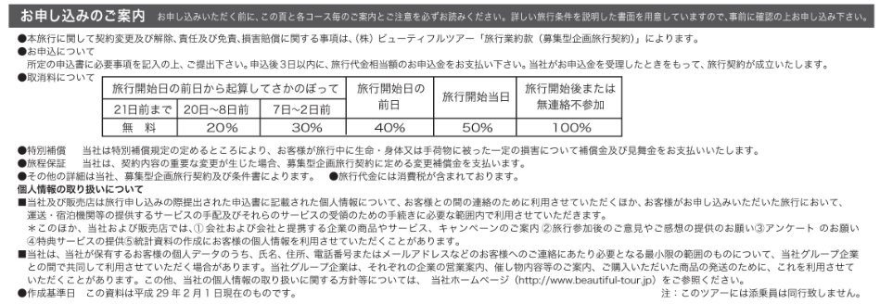
参加費の振込等
参加申込
参加決定・お知らせ
■お申込みのながれ |  |  |  |  |  | ご参加

 | お申込みは、電話およびFAXでお願いいたします。
 | 株式会社ビューティフルツアー 営業時間／10:00～18:00 日・祝日休業 |  | TEL 050-3802-3803 / FAX 075-813-3765

【参加申込書】 | 伝統ー森林ー未来へ（～森林と関わる暮らしの歴史を学ぶ～）
株式会社ビューティフルツアー御中
以下に記載する個人情報を旅行手配、手続代行のために必要な範囲内で宿泊・運送機関その他の第三者に提供されることを同意
の上申込みます。この書面は旅行業法第１２条の５による契約書面となります。下記のご旅行条件書をご了解の上お申込みください。

区 分 | 申 込 者 の 情 報
氏名(ふりがな) | （ ） |  |  |  |  | 性別
住 所 | 〒
生年月日/年齢 | 西 暦 |  |  |  | 年齢 |  | 歳
学 校 名 | 大学(院)生の方は右欄に記入 |  |  |  | (※所属団体：ご記入は任意です)
Emailアドレス
(携帯)電話 |  |  | ＦＡＸ |  |  | ※その他
※障がい者の方は宿泊費に割引がありますので、「※その他」の欄に○をご記入ください。
※宿泊は、相部屋となりますので、あらかじめご了承ください。 ※20歳未満の方が申し込まれる場合は、親権者の同意が必要となります。

【参加費等】
説明 | ①～⑤のうち１つだけ選んで右欄に記入してください。 |  |  | ↓希望 箇所に○ | 費用区分 | 一般 | 大学生 ※1
参加申込等 区 分 | ①6/10「京都北山コース」+全体会：定員30名 |  |  |  | 参加費 (旅行代金) | 9,500 | 8,100
 | ②6/10「京都東山コース」+全体会：定員30名 |  |  |  |  | 11,300 | 9,900
 | ③6/10「森の京都コース」+全体会：定員20名 |  |  |  |  | 10,500 | 9,100
 | ④6/10「大阪北摂コース」+全体会：定員20名 |  |  |  |  | 9,700 | 8,300
全体会のみ 申 込 | ⑤6/11全体会のみ：定員50名 |  |  |  | 参加費 | *1,000 | ＊500
 | ＊全体会昼食(お弁当)申込み：①～④の方も申込み必要 |  |  |  | 昼食代 | ＊800 | ＊800
※障がい者の方は食費を除く宿泊費に割引があります。（割引額：一般=1,450円・大学生=1,250円を上表より控除)
※金額欄に「＊」のある⑤全体会のみ参加費および全体会昼食（お弁当）の代金は当日申し受けます。

※1：①~④のエクスカーションコースでは、1日目の昼食代、施設見学料等、ワークショップ体験料を含みます。
※2：参加申込みは大学生以上の方とさせていただきます。（高校生以下の学生の方はお申込みいただけません。）
※3：各コース、全体会とも定員に達し次第締め切らせていただきます。
※4：参加が決定された方にはお知らせいたします。
※5：全体会の昼食は会場と同じ建物にあるレストランを利用していただけますが、大変混雑が予想されます。
事前にお弁当をお申込みいただければ、食事を早目にとっていただけると思われます。①～④の方もお申込みが必要です。

■ご旅行代金お振込みのご案内 |  | ※振込手数料はお客様のご負担となります。
お申込後、参加決定をお知らせしましたら、ご旅行代金の全額を下記の口座まで3日以内にお振込みください。
ご旅行代金 | 三井住友銀行 京都支店 普通口座3085350
お振込先 | 受取人 株式会社ビューティフルツアーメディア販売

※キャンセルの場合のご注意
(日)(祝)及び営業時間外の取消の受付は、翌営業日の
お取り扱いとなりますので予めご了承下さい。

◇「お申込みのご案内」は次のページまたはチラシをご覧ください。(FAX送信に利用される時は次ページは不要です。）

Sheet1
【参加申込書】 |  | 第21回「森林と市民を結ぶ全国の集いin京都」

区分 | 申 込 者 の 情 報
氏名(ふりがな) | （ ） |  |  |  |  | 性別
住所 | 〒
生年月日・年齢 | 〔西暦〕 |  |  |  | 年齢 |  | 歳
学生の区分 | 大学院生・大学生・高校生の区分 |  |  |  | ※学生の方は区分を記入してください。
携帯電話 |  |  |  | 所属団体
e-mailアドレス
その他事項
※国内旅行保険への加入、宿泊施設への申込み、緊急時連絡、帳票類の送付等のため上記情報を記載してください。
※障がい者の方は食費を除く宿泊費に割引がありますので、該当者は「その他事項」の欄に記載してください。

説明 | ①～⑤のうち１つだけ選んで右欄に記入してください。 |  |  | ↓○番号記入 |  | 一般費用 | 学生費用 ※1
参加申込み区分 | ①エクスカーション「京都北山コース」+全体会 |  |  |  | 費用(振込額) | 12,000 | 10,600
 | ②エクスカーション「京都東山コース」+全体会 |  |  |  |  | 12,100 | 10,700
 | ③エクスカーション「森の京都コース」+全体会 |  |  |  |  | 12,335 | 10,935
 | ④エクスカーション「大阪北摂コース」+全体会 |  |  |  |  | 11,500 | 10,100
 | ⑤全体会のみ |  |  |  |  | 1,000 | 500
振込先：
 | 【 京都銀行 府庁出張所（店番 １０２）・普通 ３１５４２７４ 】 名義人：公益社団法人京都モデルフォレスト協会 理事長 柏原康夫（かしはら やすお）
◆費用の内訳は下記のとおりです。学生には、割引があります。
※1：①～④：高校生は学生費用から4,600円割引です。
※2：障がい者の方は食費を除く宿泊費に割引があります。（割引額：一般=1,450円・学生=1,250円)

【参加費・内訳】
参加区分 | 参加費 | 宿泊費（1泊2食・ 交流会費含む） | 1日目 昼食代 | 施設等 見学料 | ワークショップ 材料費等 | 一般 合計額 [振込額] | 学生※1 合計額 [振込額]
①北山+全体会 | 2,000 | 8,000 | 1,000 | ＊ | 1,000 | 12,000 | 10,600
②東山+全体会 | 2,000 | 8,000 | 1,000 | 100 | 1,000 | 12,100 | 10,700
③森京都+全体会 | 2,000 | 8,000 | 2,035 | 300 | ＊ | 12,335 | 10,935
④北摂+全体会 | 2,000 | 8,000 | 1,000 | 500 | ＊ | 11,500 | 10,100
⑤全体会のみ | 1,000 | ＊ | ＊ | ＊ | ＊ | 1,000 | 500
 | ※①～④は2日間の参加費
 |  | 学生の割引は、参加費1,000円+宿泊費差額400円＝1,400円
 |  | 交流会費（夕食含)4,500円～検討中（トレセンと調整中）減額の方向！

注意事項
※1：①～④：高校生は学生費用から4,600円割引です。
 |  | 高校生割引は、宿泊費差額(1,400)＋交流会・夕食代差額(4,500-通常夕食代1,100-交流会飲物200)＝1,400+3,200=4,600円

(1)申込みは、FAX・E-mailでお願いします。あわせて参加費等合計額を振り込んで下さい。
(2)申込みは、参加費の振込が確認できた時に受付完了とさせていただきます。
(3)申込みは、申込み期間中でも定員に達した時は受付終了とさせていただきます。
(4)申込みされ、参加費等を振り込まれた方で受付終了以降の方は返金させていただきます。

